2704 宿松县陈汉乡2015年梅桥
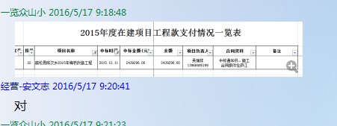
 |  | 合作工程款支付证书
工程名称 |  | 宿松县陈汉乡2015年梅桥改造工程 |  |  | 合作单位 |  | 吴瑞祥13966985199 |  |  | 宿松县陈汉乡2015年梅桥改造工程 | 吴瑞祥 | 13966985199
合同金额 |  | 2,439,296.00 | （2015-12-11中标） |  | ERP编号 |  | 2704
投保金说明、履保金说明、招投标费用说明
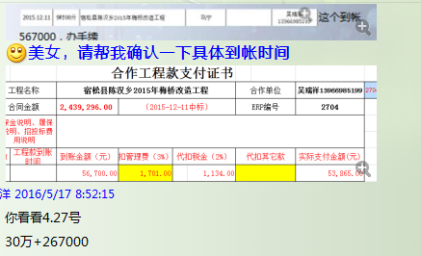
次数 | 工程款到账时间 | 到账金额（元） | 扣管理费 | 代扣税金（2%） | 代扣其它款 |  | 实际支付金额(元)
1 | 2016-04-27 | 567,000.00 |  |  | 证 | 500.00 | 566,500.00 | 成本 ~45万 |  | 个1%
 |  |  |  | 已提供成本票 | 2016-4-20办外经证 |  |  |  |  | 外经证

 |  |  |  |  |  |  |  |  |  | 2439296.00

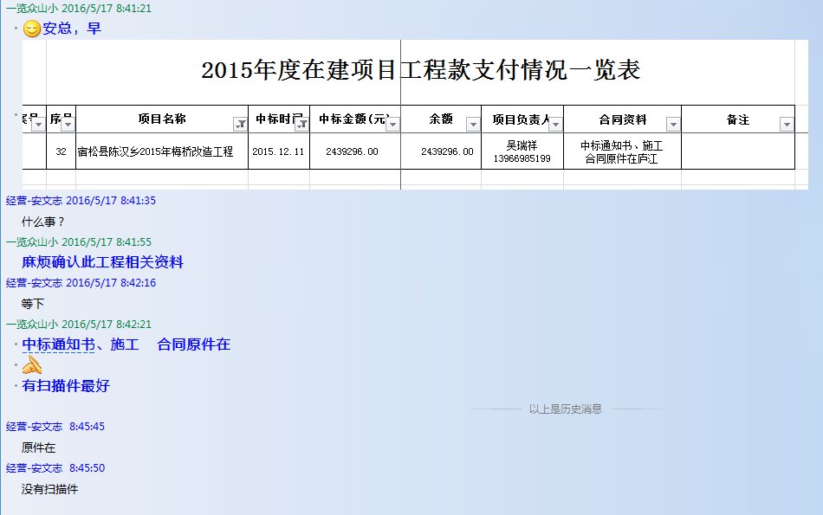
 |  |  |  |  |  |  |  |  |  | 1.中标通知书、合同、税票、借条原件提供否？

 |  |  |  |  |  |  |  |  |  | 2、有无项目章？
 |  |  |  |  |  |  |  |  |  | 3、有无以公司名义签定的材料采购合同及收据？
 |  |  |  |  |  |  |  |  | 注意四舍五入。 | 4、有无外经证？。

合计 |  | 567,000.00 |  |  |  |  | 566,500.00 |  |  | 退还提前收取的管理费（NO.8）115107.38元
本次支付 金额 |  | 566,500.00 | 支付账号 | 吴瑞祥 建设银行宿松孚玉支行
 |  |  | 信 息： | 6236 6816 8000 0168 657
申请部门 意见 |  | 1.中标通知书、施工合同原件在庐江（安文志）； 2.此次的借条、税票原件已提供。 |  |  |  |  |  |  | 合同、中标通知书和借条的原件都在庐江。(安文件志、钱会计) | 1.中标通知书、合同原件已提供（安文志）；2.借条、税票原件已提供（钱玉荣）；3、无项目章 4、无以公司名义签定的材料采购合同及收据。5、有外经证？。（此项目外经证已交***）
项目管理 意见 |  | 何总、朱总已同意支付（附表背面截图）。 |  |  |  |  |  |  | 何总、朱总已同意支付（附表背面截图）。 |  | 材料齐全（见第11次付款证书）。
财务审核 意见
质安稽查 意见
总经理审批

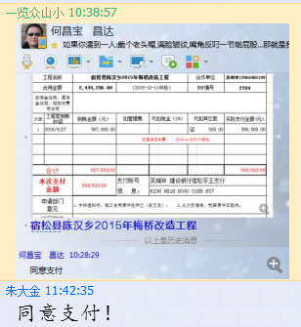

2704 宿松县陈汉乡2015年梅桥 (2)
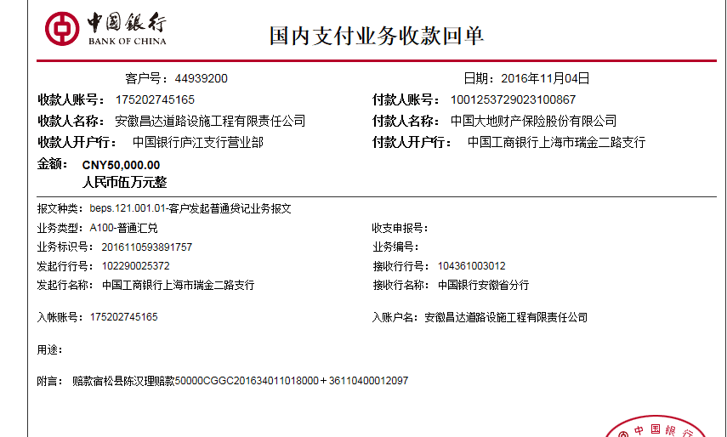
 |  | 合作工程款支付证书
工程名称 |  | 宿松县陈汉乡2015年梅桥改造工程 |  |  | 合作单位 |  | 吴瑞祥13966985199
合同金额 |  | 2,439,296.00 | （2015-12-11中标） |  | ERP编号 |  | 2704
投保金说明、履保金说明、招投标费用说明

次数 | 工程款到账时间 | 到账金额（元） | 扣管理费 | 代扣税金（2%） | 代扣其它款 |  | 实际支付金额(元)
1 | 2016-04-27 | 567,000.00 |  |  | 证 | 500.00 | 566,500.00
 |  |  |  | 已提供成本票 | 2016-4-20办外经证
 | 此次
2 | 2016-11-04 | 50,000.00 |  | 大地财产保险赔偿金 |  | 2,800.00 | 47,200.00
 |  |  |  |  | 2016.11.7马宁出场费1000+马兰辉出场费500+车费1300，

合计 |  | 617,000.00 |  |  |  | 3,300.00 | 613,700.00
本次支付 金额 |  | 47,200.00 | 支付账号 | 吴瑞祥 建设银行宿松孚玉支行
 |  |  | 信 息： | 6236 6816 8000 0168 657
申请部门 意见 |  | 1.中标通知书、施工合同原件在庐江（安文志）； 2.赔偿确认书（复印件，原件在保险公司）。
项目管理 意见 |  | 何总、朱总已同意支付（附表背面截图）。 |  |  |  |  |  | 2016.11.7马宁出场费（李家胜代）1000+马兰辉出场费500+车费1300，
财务审核 意见
质安稽查 意见
总经理审批

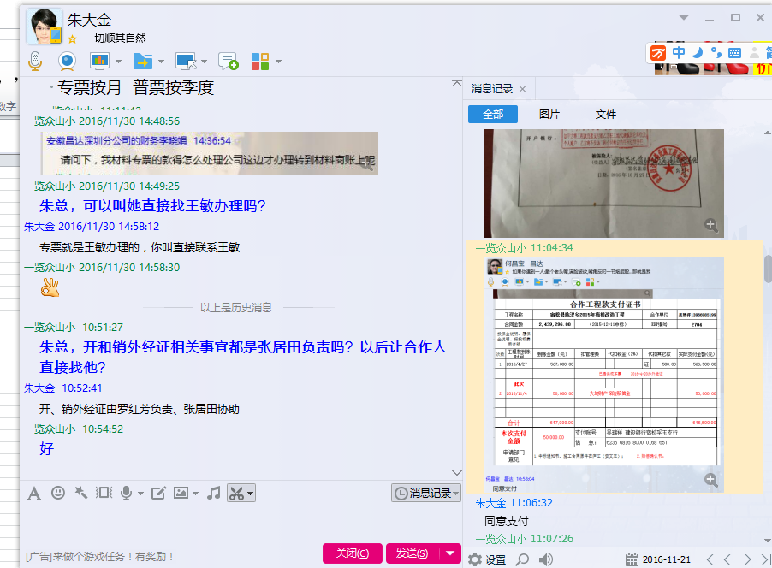

2704 宿松县陈汉乡2015年梅桥 (3)
 |  | 合作工程款支付证书 |  |  |  |  | CD201547(无盒)
工程名称 |  | 宿松县陈汉乡2015年梅桥改造工程 |  |  |  | 合作单位 |  | 吴瑞祥13966985199
合同金额 |  | 2,439,296.00 | （2015-12-11中标） |  |  | ERP编号 |  | 2704
投保金说明、履保金说明、招投标费用说明

次数 | 工程款到账时间 | 到账金额（元） | 扣管理费 | 代扣税金（2%） |  | 代扣其它款 |  | 实际支付金额(元)
1 | 2016-04-27 | 567,000.00 |  |  |  | 证 | 500.00 | 566,500.00
 |  |  |  | 已提供成本票 |  | 2016-4-20办外经证

2 | 2016-11-04 | 50,000.00 |  | 大地财产保险赔偿金 |  |  | 2,800.00 | 47,200.00
 |  |  |  |  |  | 2016.11.7马宁出场费1000+马兰辉出场费500+车费1300， |  |  | 337,773.07
 | 此次 |  |  |  |  |  |  |  | 226,068.67
3 | 2017-01-18 | 740,000.00 |  |  | 0.00 |  | 0.00 | 740,000.00 | 130,000.00
 |  |  |  |  |  |  |  |  | 46,158.26

 |  |  |  |  |  |  |  |  | 740,000.00

合计 |  | 1,357,000.00 |  |  |  |  | 3,300.00 | 1,353,700.00
本次支付 金额 |  | 740,000.00 | 支付账号 | 吴瑞祥 建设银行宿松孚玉支行
 |  |  | 信 息： | 6236 6816 8000 0895 689
申请部门 意见 |  | 1.中标通知书、施工合同原件已供（庐江）； 2.此次借条已供。
项目管理 意见 |  | 何总、朱总已同意支付（附表背面截图）。
财务审核 意见
质安稽查 意见
总经理审批

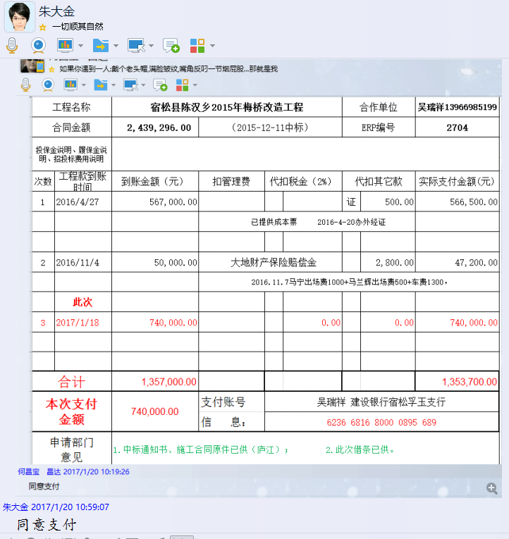

2704 宿松县陈汉乡2015年梅桥 (4)
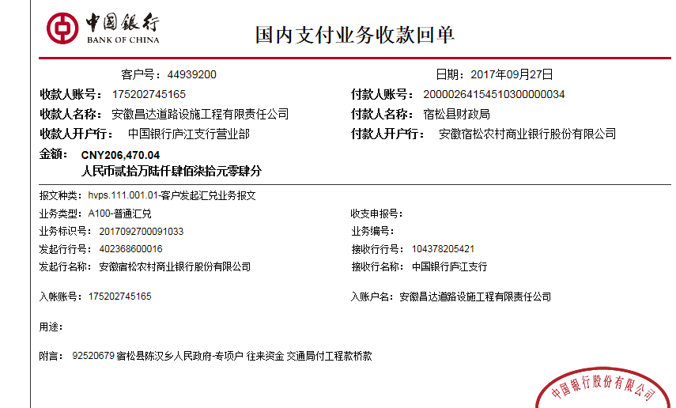
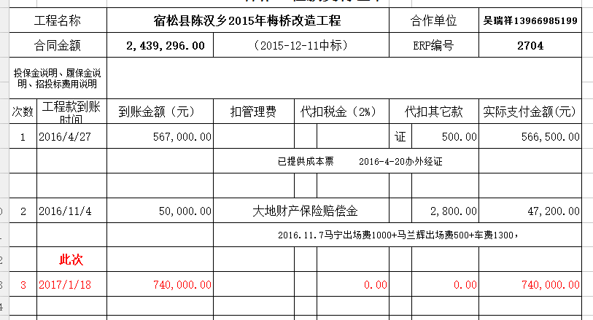
 |  | 工程款支付证书 |  |  |  |  | CD201547(无盒)
工程名称 |  | 宿松县陈汉乡2015年梅桥改造工程 |  |  |  | 合作单位 |  | 吴瑞祥13966985199
合同金额 |  | 2,439,296.00 | （2015-12-11中标） |  |  | ERP编号 |  | 2704
次数 | 工程款到账时间 | 到账金额（元） | 扣管理费 | 代扣税金（2%） |  | 代扣其它款 |  | 实际支付金额(元)
1 | 2016-04-27 | 567,000.00 | 年费内 |  |  | 证 | 500.00 | 566,500.00
 |  |  |  | 已提供成本票 |  | 2016-4-20办外经证

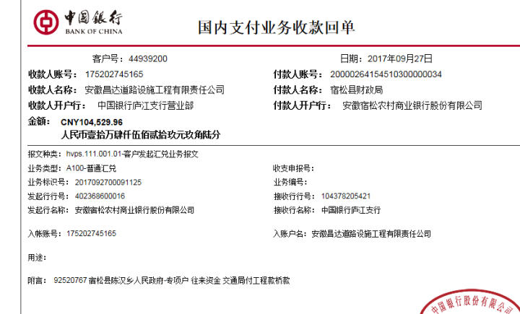
2 | 2016-11-04 | 50,000.00 |  | 大地财产保险赔偿金 |  |  | 2,800.00 | 47,200.00
 |  |  |  |  |  | 2016.11.7马宁出场费1000+马兰辉出场费500+车费1300， |  |  | 337,773.07
 |  |  |  |  |  |  |  |  | 226,068.67
3 | 2017-01-18 | 740,000.00 | 年费内 |  | 0.00 |  | 0.00 | 740,000.00 | 130,000.00
 | 此次退回现场已收2017.11.8马宁出场费1000（李家胜代）马兰辉车费1300餐费200共计2500，
4 |  |  |  |  |  |  | -2,500.00 | 263,500.00 | 46,158.26
 | 2017-09-27 | 206,470.04 |  |  | 0.00 |  | 0.00
 | 2017-09-27 | 104,529.96 |  |  | 0.00 | 暂扣 | 50,000.00 |  | 740,000.00
 |  |  |  |  |  | 少成本暂扣5万
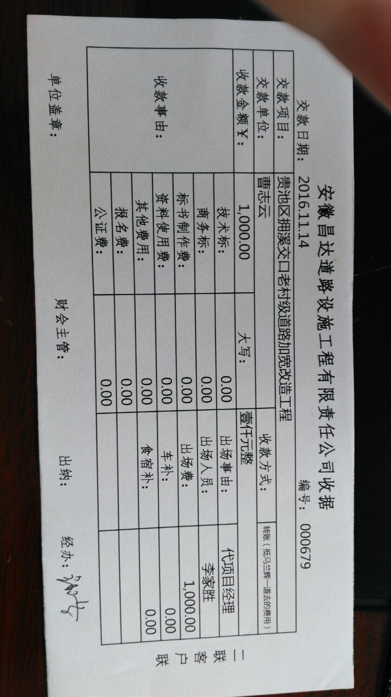

合计 |  | 1,668,000.00 | 年费内 |  | 0.00 |  | 50,800.00 | 1,617,200.00
本次支付 金额 |  | 263,500.00 | 支付账号 | 吴瑞祥 建设银行宿松孚玉支行
 |  |  | 信 息： | 6236 6816 8000 0895 689
申请部门 意见 |  | 1.中标通知书、施工合同原件已供（庐江）； 2.此次借条已供。
项目管理 意见 |  | 何总、朱总已同意支付（附表背面截图）。
财务审核 意见
质安稽查 意见
总经理审批

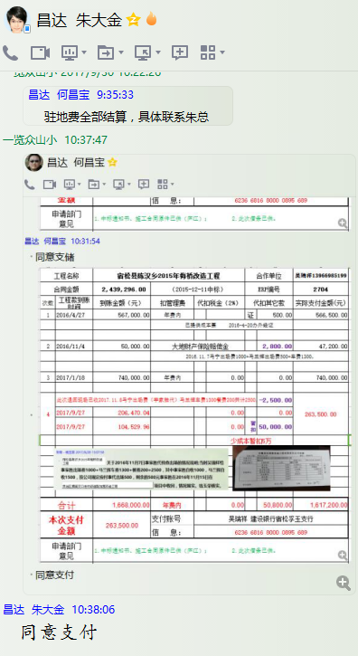

2704 宿松县陈汉乡2015年梅桥 (5)
 |  | 工程款支付证书 |  |  |  |  | CD201547(无盒)
工程名称 |  | 宿松县陈汉乡2015年梅桥改造工程 |  |  |  | 合作单位 |  | 吴瑞祥13966985199
合同金额 |  | 2439296(审计价：2699655.46） | （2015-12-11中标） |  |  | ERP编号 |  | 2704
次数 | 工程款到账时间 | 到账金额（元） | 扣管理费 | 代扣税金（2%） |  | 代扣其它款 |  | 实际支付金额(元)
1 | 2016-04-27 | 567,000.00 | 年费内 |  |  | 证 | 500.00 | 566,500.00
 |  |  |  | 已提供成本票 |  | 2016-4-20办外经证

2 | 2016-11-04 | 50,000.00 |  | 大地财产保险赔偿金 |  |  | 2,800.00 | 47,200.00
 |  |  |  |  |  | 2016.11.7马宁出场费1000+马兰辉出场费500+车费1300，

3 | 2017-01-18 | 740,000.00 | 年费内 |  | 0.00 |  | 0.00 | 740,000.00
 | 此次退回现场已收2017.11.8马宁出场费1000（李家胜代）马兰辉车费1300餐费200共计2500，
4 |  |  |  |  |  |  | -2,500.00 | 263,500.00
 | 2017-09-27 | 206,470.04 |  |  | 0.00 |  | 0.00
 | 2017-09-27 | 104,529.96 |  |  | 0.00 | 暂扣 | 50,000.00
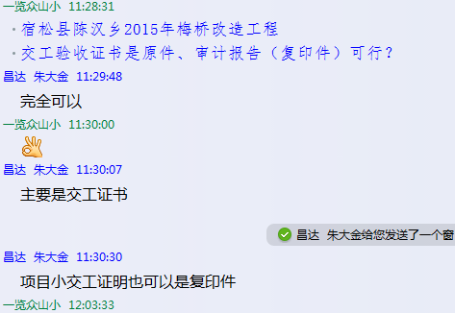
 |  |  |  |  |  | 少成本暂扣5万

5 | 申请退还上次因税暂扣的5万元 |  |  | 企业所得税 |  | 退 | -50000 | 50,000.00

合计 |  | 1,668,000.00 | 年费内 |  | 0.00 |  | 800.00 | 1,667,200.00
本次支付 金额 |  | 50,000.00 | 支付账号 | 吴瑞祥 建设银行宿松孚玉支行
 |  |  | 信 息： | 6236 6816 8000 0895 689
申请部门 意见 |  | 1.中标通知书、施工合同原件已供（庐江）。 交工验收证书是原件、审计报告（复印件）
项目管理 意见 |  | 何总、朱总已同意支付（附表背面截图）。
财务审核 意见
质安稽查 意见
总经理审批 |  |  |  |  | 董事长审批

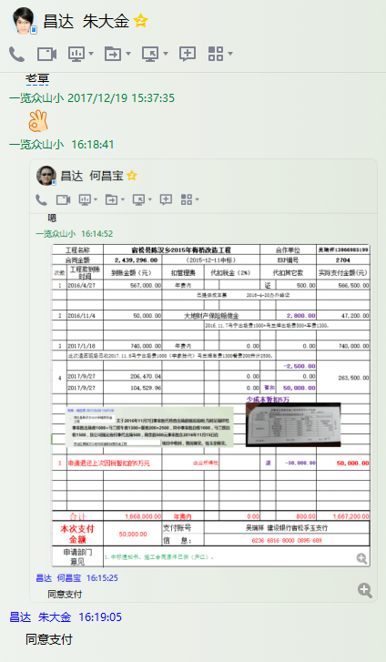

2704 宿松县陈汉乡2015年梅桥 (6)
 |  | 工程款支付证书 |  |  |  |  | CD201547(无盒)
工程名称 |  | 宿松县陈汉乡2015年梅桥改造工程 |  |  |  | 合作单位 |  | 吴瑞祥13966985199
合同金额 |  | 2439296(审计价：2699655.46） | （2015-12-11中标） |  |  | ERP编号 |  | 2704
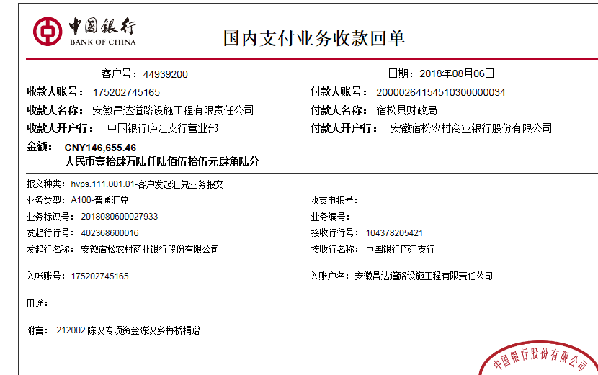
次数 | 工程款到账时间 | 到账金额（元） | 扣管理费 | 代扣税金（2%） |  | 代扣其它款 |  | 实际支付金额(元)
1 | 2016-04-27 | 567,000.00 | 年费内 |  |  | 证 | 500.00 | 566,500.00
 |  |  |  | 已提供成本票 |  | 2016-4-20办外经证

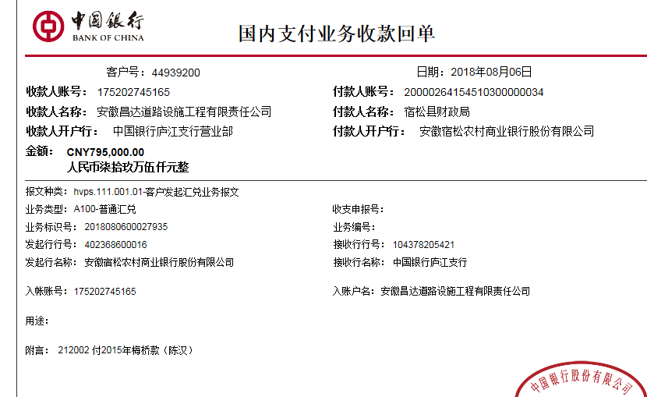
2 | 2016-11-04 | 50,000.00 |  | 大地财产保险赔偿金 |  |  | 2,800.00 | 47,200.00
 |  |  |  |  |  | 2016.11.7马宁出场费1000+马兰辉出场费500+车费1300，

3 | 2017-01-18 | 740,000.00 | 年费内 |  | 0.00 |  | 0.00 | 740,000.00
 | 此次退回现场已收2017.11.8马宁出场费1000（李家胜代）马兰辉车费1300餐费200共计2500，
4 |  |  |  |  |  |  | -2,500.00 | 263,500.00
 | 2017-09-27 | 206,470.04 |  |  | 0.00 |  | 0.00
 | 2017-09-27 | 104,529.96 |  |  | 0.00 | 暂扣 | 50,000.00
 |  |  |  |  |  | 少成本暂扣5万

5 | 申请退还上次因税暂扣的5万元 |  |  | 企业所得税 |  | 退 | -50,000.00 | 50,000.00
 | 本次
6 | 2018-08-06 | 146,655.46 | 年费内 |  | 0.00 |  | 500.00 | 241,500.00
 | 2018-08-06 | 795,000.00 |  |  |  | 2017.12.12办理涉税事项报告表费用500 |  | 699,655.46

合计 |  | 2,609,655.46 | 年费内 |  | 0.00 |  | 1,300.00 | 2,608,355.46
本次支付 金额 |  | 941,155.46 | 241,500.00 | 吴瑞祥 建设银行宿松孚玉支行6236 6816 8000 0895 689
 |  |  | 699,655.46 | 详见报销单
申请部门 意见 |  | 中标通知书、施工合同和交工验收证书原件及审计报告复印件均在庐江
项目管理 意见 |  | 何总、朱总已同意支付（附表背面截图）。
财务审核 意见
质安稽查 意见
总经理审批 |  |  |  |  | 董事长审批

